Sheet1
四川省川北高速公路股份有限公司2025年度报废车辆信息
序号 | 公司 | 车牌号 | 车型 | 购置时间 | 行驶证 | 车辆铭牌(实例） | 车辆侧面图片（建议45度角度）能看到车牌车辆全部 | 整备质量/数量 | 单位 | 挂牌不含税单价（单位：元） | 挂牌含税单价（单位：元） | 停放地 | 看货联系人 | 税率
1 | 川北 | 川A-M3426 | 红旗牌奔腾小型轿车 | 2009.12 | 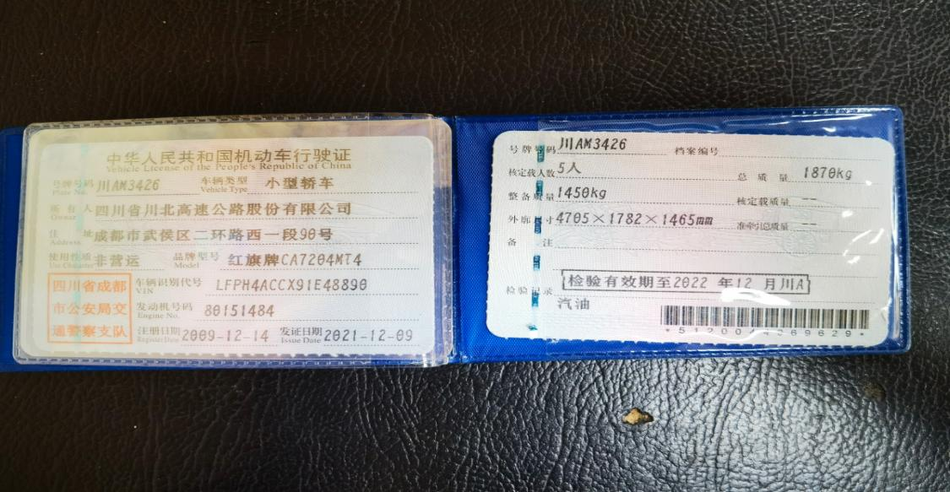 | 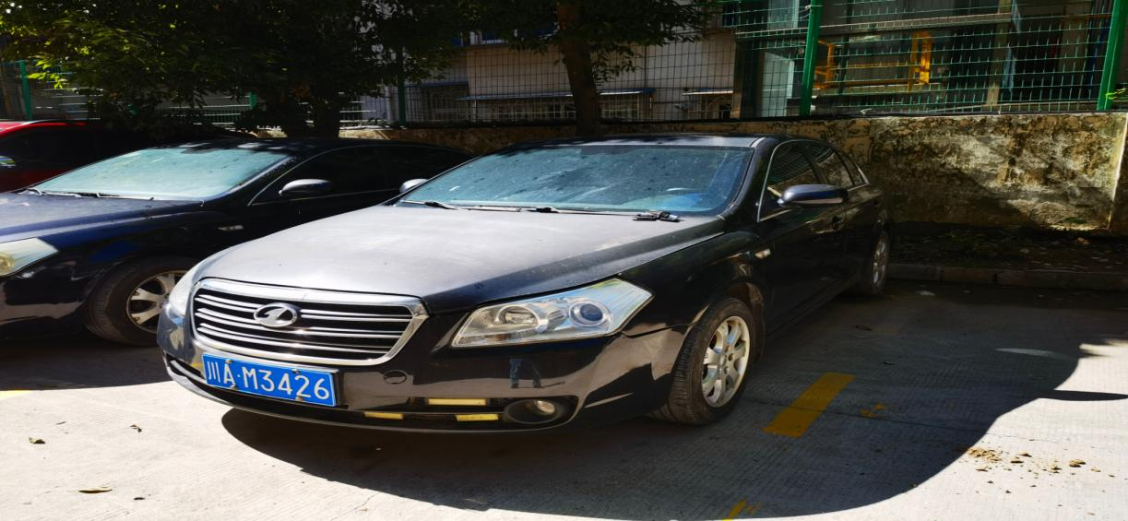 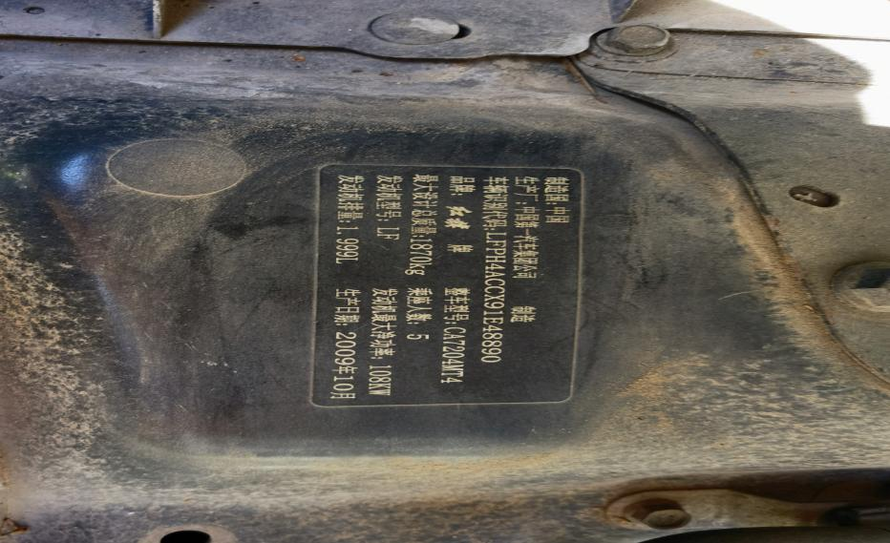 |  | 1450 | kg | 2.48 | 2.55 | 四川省广元市利州东路二段莲花路418号 | 付老师：电话13550978690 | 3%
2 | 川北 | 川A-T2507 | 红旗牌奔腾小型轿车 | 2009.12 | 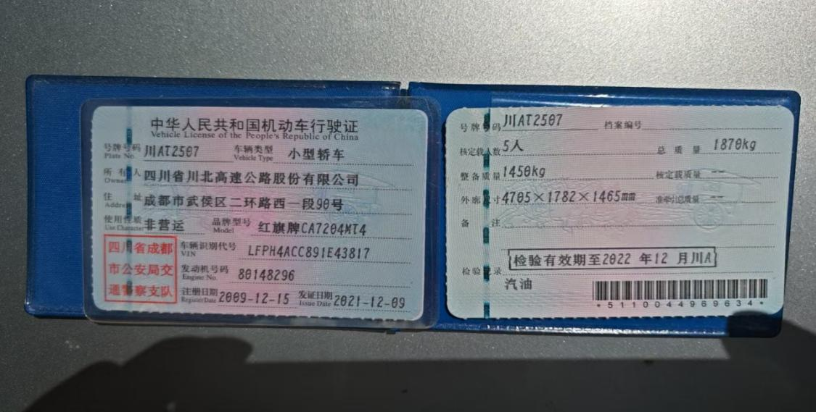 | 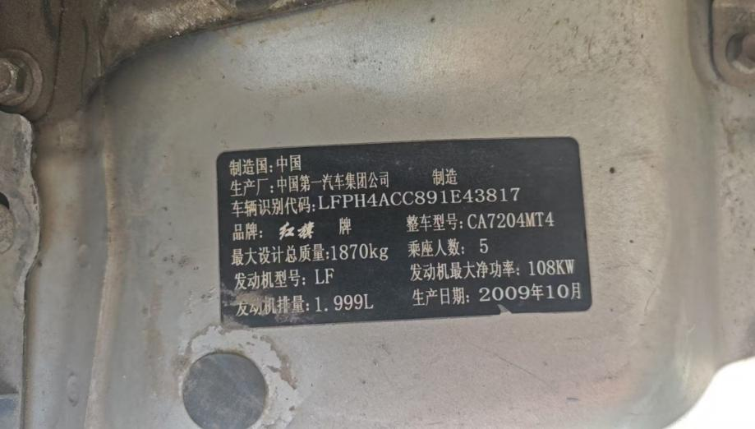 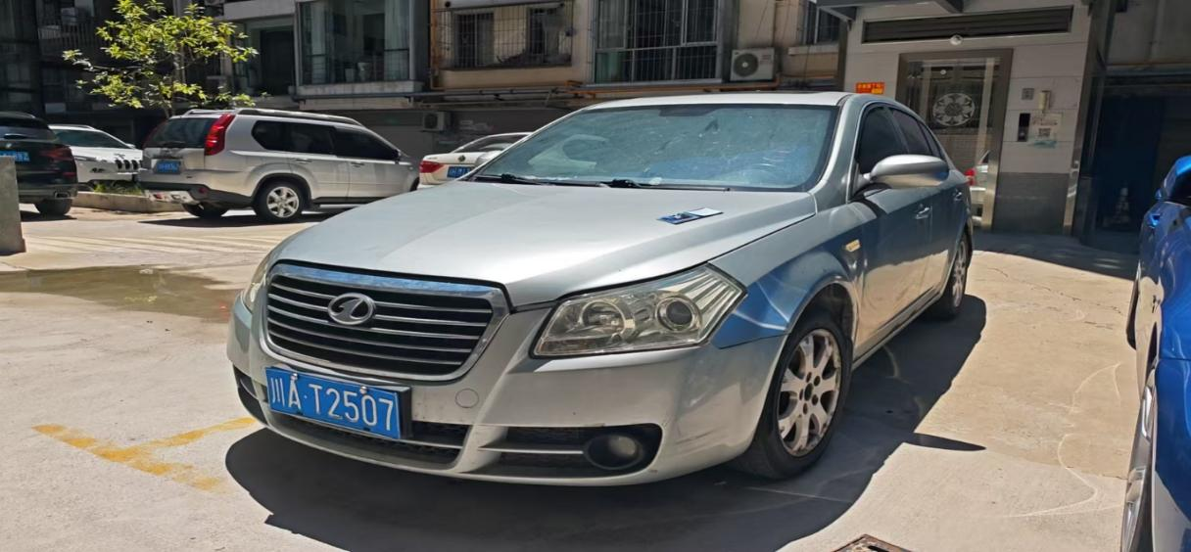 |  | 1450 | kg | 2.48 | 2.55 | 四川省广元市利州东路二段莲花路418号 | 付老师：电话13550978690 | 3%
3 | 川北 | 川A-AQ926 | 宇通大型客车 | 2018.9 | 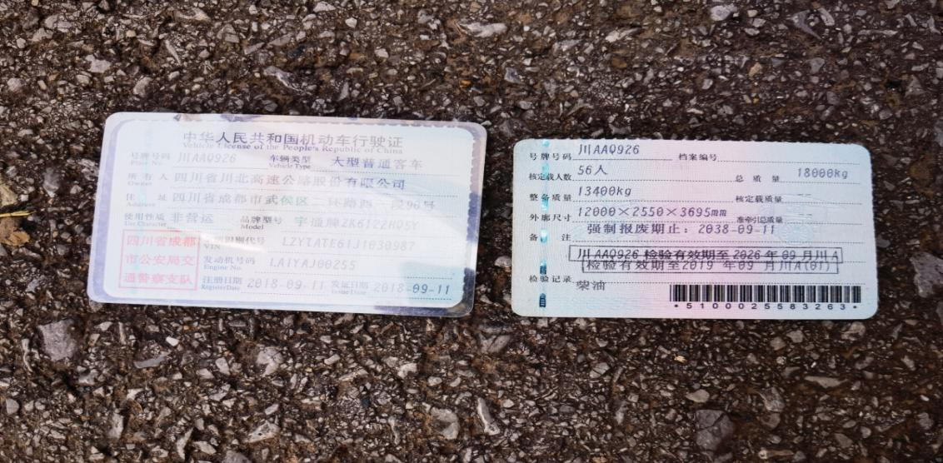 | 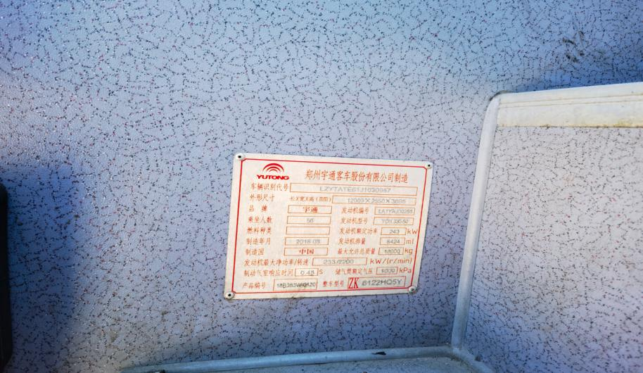 | 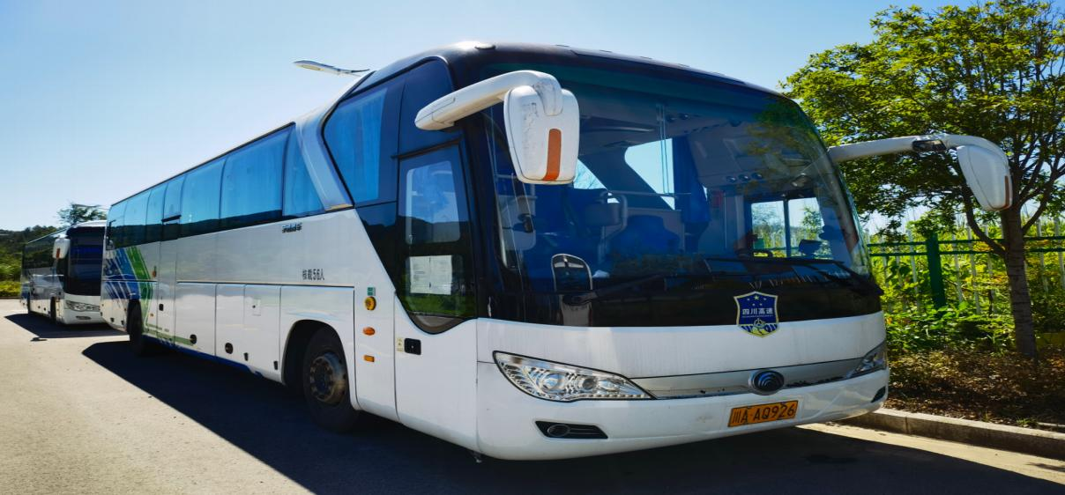 | 13400 | kg | 2.12 | 2.18 | 四川省广元市利州东路二段莲花路418号 | 付老师：电话13550978690 | 3%
4 | 川北 | 川A-AQ303 | 大型普通客车 | 2018.09 | 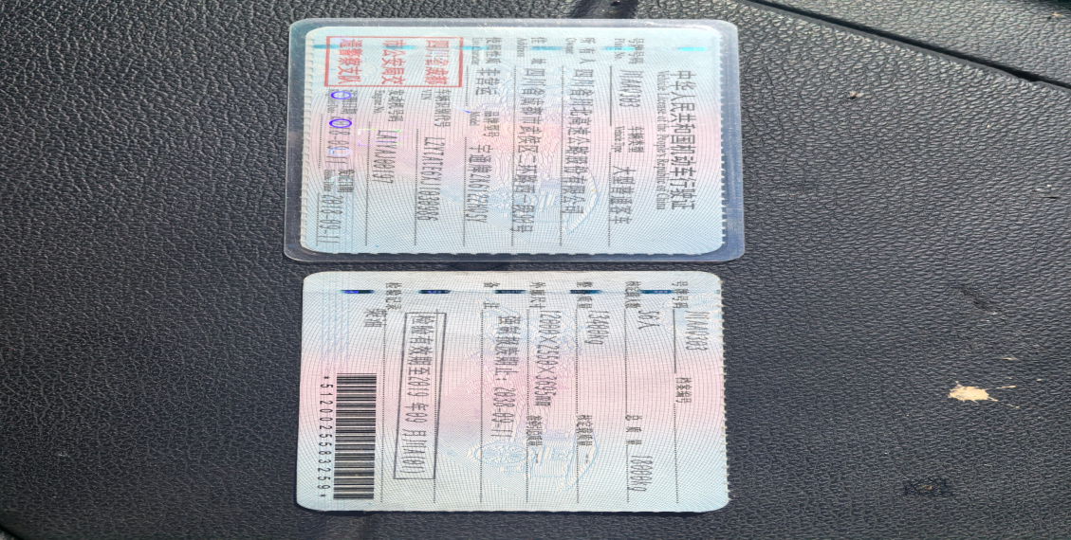 | 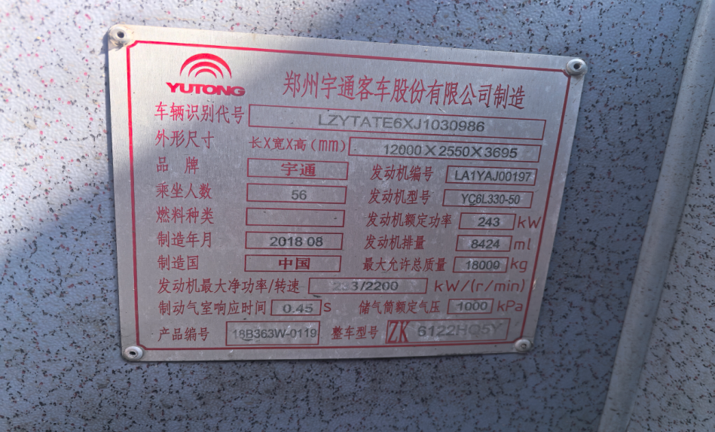 | 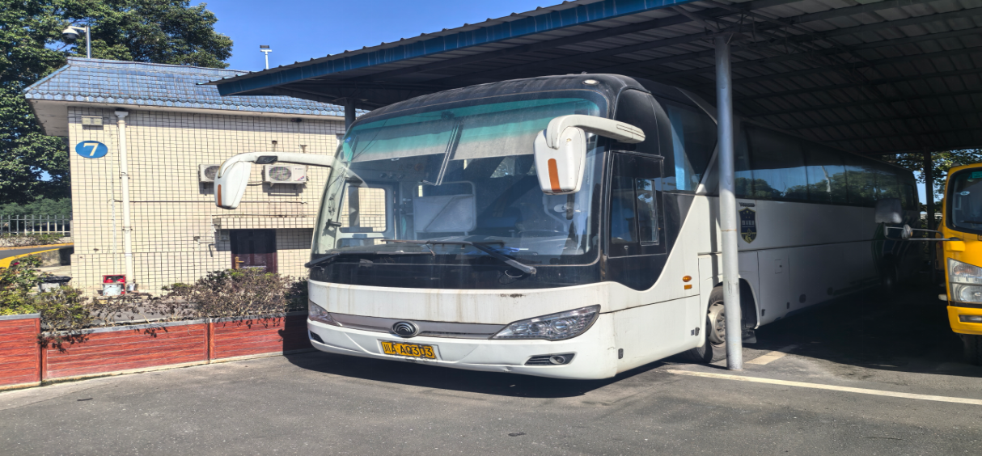 | 13400 | kg | 2.04 | 2.10 | 绵阳市涪城区龙门镇绵阳管理处 | 魏老师：电话13890130879 | 3%
5 | 川北 | 川A-35WP9 | 轻型普通货车 | 2016.11 | 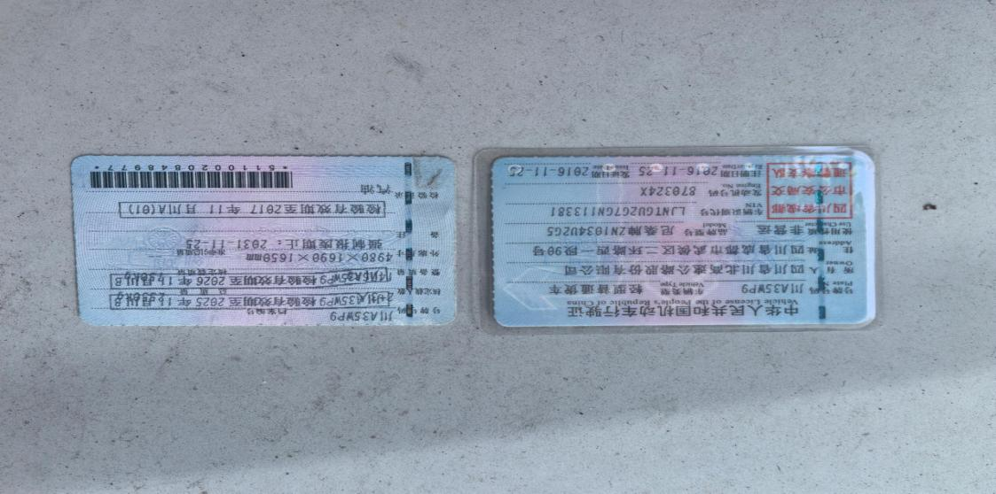 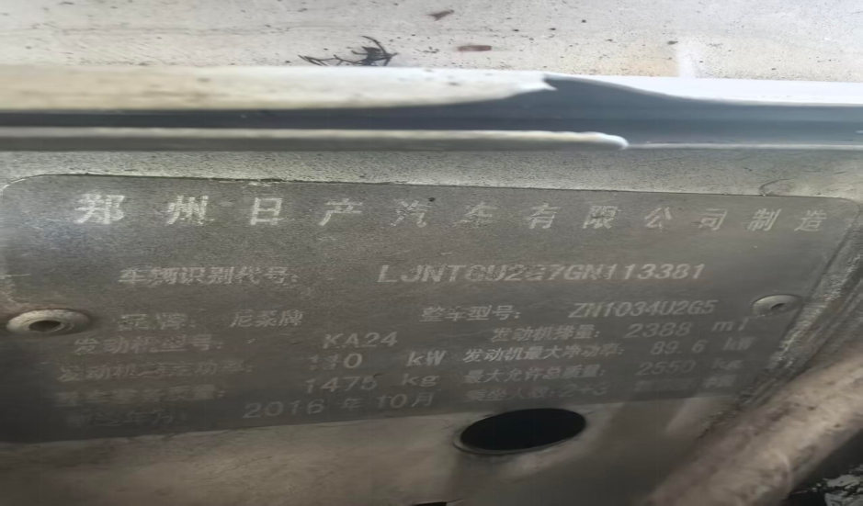 |  | 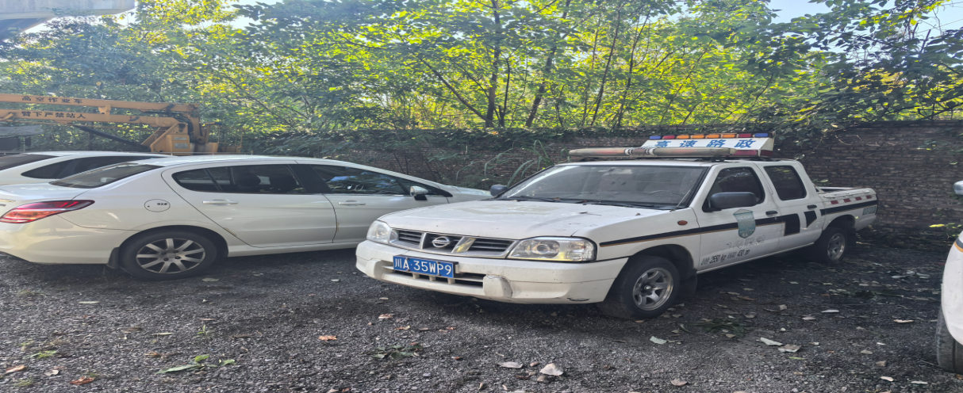 | 1475 | kg | 2.04 | 2.10 | 绵阳市涪城区龙门镇绵阳管理处 | 魏老师：电话13890130879 | 3%
6 | 川北 | 川A-E05T0 | 轻型普通货车 | 2017.12 | 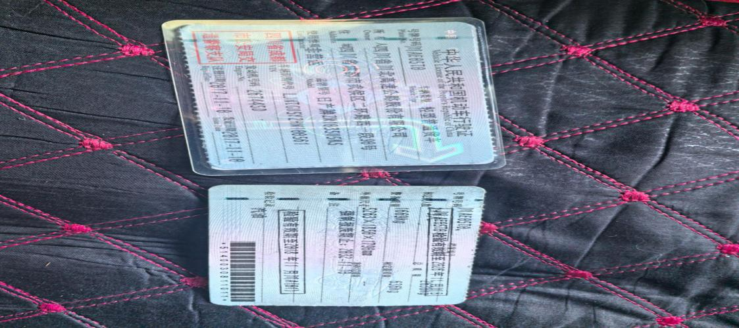 | 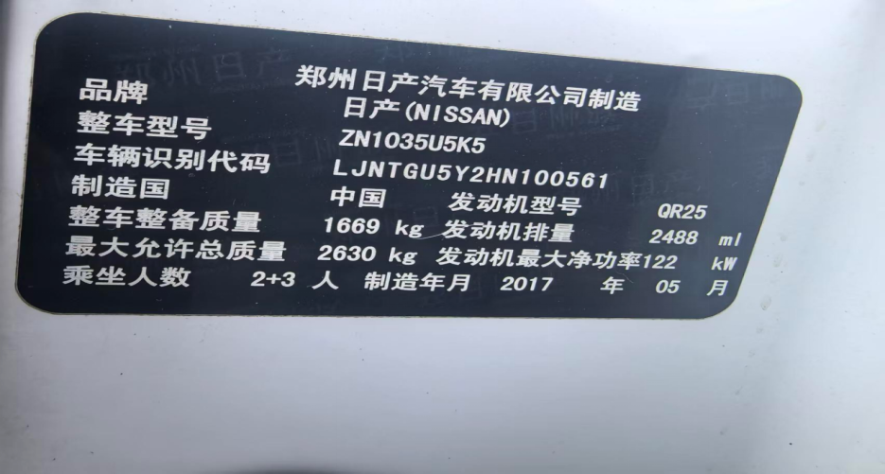 | 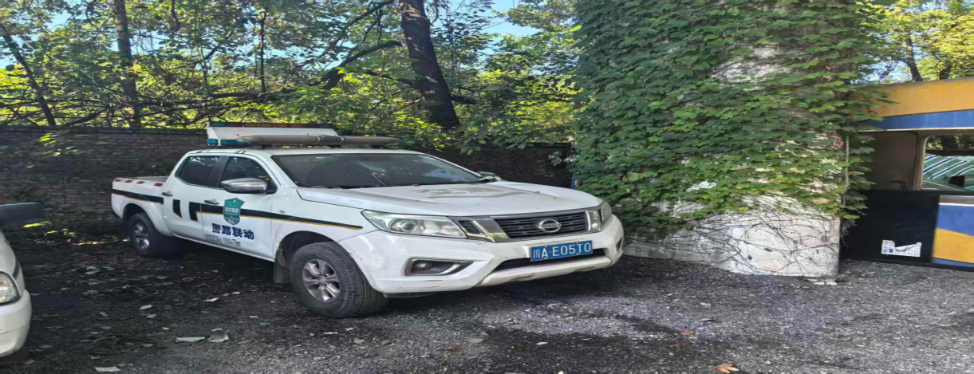 | 1669 | kg | 2.04 | 2.10 | 绵阳市涪城区龙门镇绵阳管理处 | 魏老师：电话13890130879 | 3%
7 | 成都分 | 川A-8Q84N （原：川A-2V733) | 三菱牌小型越野客车 | 2008.04 | 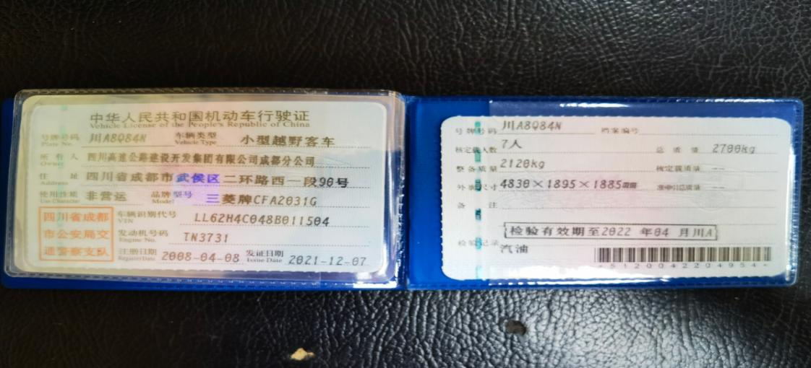 | 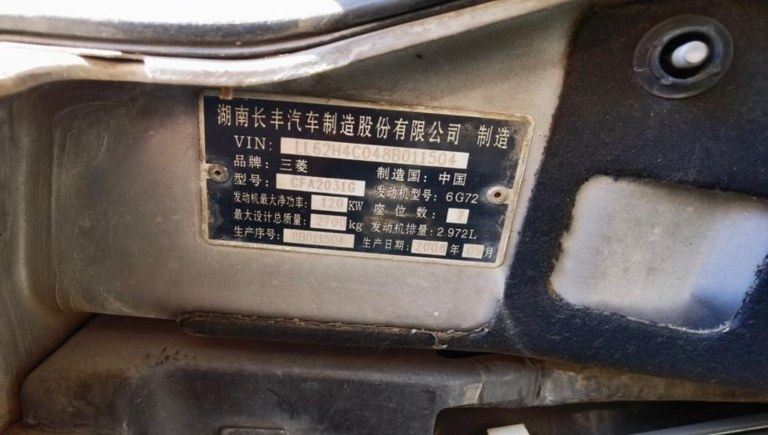 | 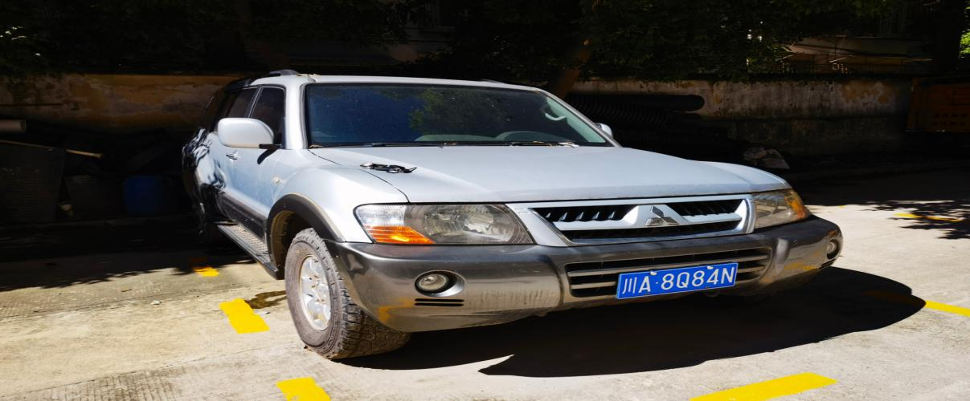 | 2120 | kg | 2.48 | 2.55 | 四川省广元市利州东路二段莲花路418号 | 付老师：电话13550978690 | 3%
8 | 成都分 | 事故车12辆 |  |  |  |  | 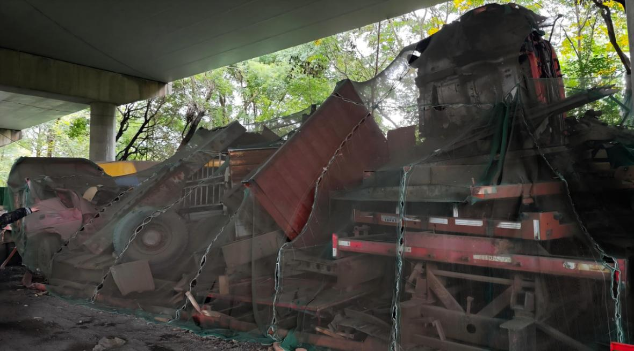 | 1 | 批 | 46012.50 | 47392.88 | 绵阳市涪城区龙门镇绵阳管理处桥下 | 魏老师：电话13890130879 | 3%

